Liczydło
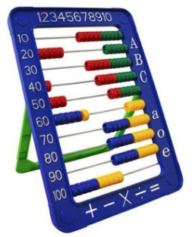
 |  |  |  |  |  |  |  |  |  |  |  | Table1
 | arkusz: | Table1 |  |  |  | Table1 |  |  |  |  | Krótka instrukcja | Table2
 |  |  |  |  |  |  |  |  |  |  | 1. wybierz z listy tablelę | Table3
 | od: | 2020 VIII |  |  |  | 2020 VIII |  |  |  |  | 2. wybierz datę start
 |  |  |  |  |  |  |  |  |  |  | 3. wybierz datę stop
 | do: | 2021 VIII |  |  |  | 2021 VIII |  |  |  |  | 4. wpisz kowtę

 | kwota: | 10,000,000.00

 | po waloryzacji: | 11,013,248.79

 |  | opis | id | waga | T? | start | stop |  | 0.71
 | [b] | CPI | cpi | 15.00 | x | 109.90 | 113.90 | 103.64 | 15.55 | 0.155460
 | [c] | R | r | 6.00 | x | 107.20 | 113.70 | 106.06 | 6.36 | 0.063638
 | [g] | kruszywo | 08.1 | 13.00 | x | 109.90 | 113.90 | 103.64 | 13.47 | 0.134732
 |  |  | 08.9 |  |  | 106.00 | 112.20
 | [d] | paliwo | 19.2 | 4.00 | x | 90.80 | 127.30 | 140.20 | 5.61 | 0.056079
 | [e] | cement | 23.5 | 1.00 | x | 115.30 | 120.60 | 104.60 | 1.05 | 0.010460
 | [f] | stal | 24.1 | 9.00 | x | 85.80 | 147.30 | 171.68 | 15.45 | 0.154510
 | [h] | miedź | 24.4 | 2.00 | x | 108.90 | 144.00 | 132.23 | 2.64 | 0.026446
 |  |  | [a] | 50.00 |  |  |  |  |  | 1.101325
 |  |  |  | 100.00

Podgląd tabeli: |  | Table1
2019 I | 1 | 0 | 101.5 | 100.7 | 101.1 | 102 | 100.3 | 98.6 | 89.7 | 99.8
2019 II | 0 | 0 | 103.6 | 100.3 | 107 | 102.8 | 98.8 | 103.9 | 88.3 | 100.2
2019 III | 0 | 0 | 104 | 99.7 | 109.4 | 104.5 | 97.8 | 103.9 | 91.2 | 100.5
2019 IV | 0 | 0 | 105.1 | 99.3 | 113.6 | 106.6 | 98 | 103.8 | 96 | 101.6
2019 V | 0 | 0 | 105.9 | 100.5 | 114.2 | 107.3 | 98.1 | 99.6 | 102.3 | 101.9
2019 VI | 0 | 0 | 105.5 | 99.8 | 107.6 | 107.4 | 98 | 97.8 | 98.4 | 102.2
2019 VII | 0 | 0 | 105.7 | 101.3 | 109.8 | 107.5 | 96.5 | 98.8 | 100.3 | 102.2
2019 VIII | 0 | 0 | 106.2 | 102.1 | 109.5 | 107.7 | 97.5 | 100 | 103.6 | 102.2
2019 IX | 0 | 0 | 106.5 | 102.3 | 112.2 | 107.8 | 96.8 | 102.6 | 99.6 | 102.2
2019 X | 0 | 0 | 106.5 | 102.4 | 108.8 | 108 | 93.3 | 101.6 | 107.2 | 102.4
2019 XI | 0 | 0 | 107.1 | 102.9 | 107.9 | 108.3 | 89.8 | 101.2 | 101.1 | 102.5
2019 XII | 0 | 0 | 107.4 | 103 | 110 | 108.6 | 87.1 | 102.2 | 105.5 | 103.4
2020 I | 0 | 0 | 108.2 | 105.1 | 109 | 109.5 | 88.1 | 102 | 93.6 | 104.3
2020 II | 0 | 0 | 108 | 104.9 | 103.6 | 110.4 | 87.4 | 101.1 | 95.1 | 105
2020 III | 0 | 0 | 110.1 | 105 | 88.8 | 113.2 | 91 | 95.9 | 99.8 | 105.2
2020 IV | 0 | 0 | 110.9 | 105.6 | 75.5 | 115.1 | 92.2 | 98.3 | 106.6 | 105.1
2020 V | 0 | 0 | 110.6 | 105.8 | 78.2 | 115.9 | 90.6 | 100.7 | 97.4 | 104.9
2020 VI | 0 | 0 | 110.6 | 106.3 | 88.1 | 115.2 | 87.2 | 103.3 | 102.2 | 105.5
2020 VII | 0 | 0 | 110 | 106.2 | 91.5 | 115.1 | 86.1 | 110 | 103.5 | 105.3
2020 VIII | 109.9 | 107.2 | 109.9 | 106 | 90.8 | 115.3 | 85.8 | 108.9 | 107.2 | 105.2
2020 IX | 0 | 0 | 110.9 | 105.7 | 87.7 | 115.6 | 87.9 | 113 | 103.2 | 105.4
2020 X | 0 | 0 | 110.5 | 106.4 | 89.6 | 115.6 | 89.6 | 114 | 114.1 | 105.5
2020 XI | 0 | 0 | 110.3 | 106.3 | 90.4 | 115.1 | 90.6 | 116.3 | 103.6 | 105.6
2020 XII | 0 | 0 | 110.9 | 107 | 96.1 | 114.8 | 92 | 119.9 | 112.1 | 105.7
2021 I | 0 | 0 | 110.7 | 107.7 | 102.1 | 116.2 | 96.3 | 126 | 96.8 | 107.1
2021 II | 0 | 0 | 110.9 | 109 | 109 | 116.5 | 103.3 | 130.2 | 96.1 | 107.6
2021 III | 0 | 0 | 110.5 | 108.8 | 117.9 | 117.1 | 109.2 | 137 | 104.9 | 108.7
2021 IV | 0 | 0 | 111.2 | 109.1 | 117.1 | 119.2 | 113.7 | 139.9 | 116.5 | 109.6
2021 V | 0 | 0 | 111.4 | 109 | 119.7 | 119.4 | 118.4 | 145.5 | 104.8 | 109.9
2021 VI | 0 | 0 | 111.8 | 110.6 | 123.7 | 119.3 | 126.3 | 141.3 | 109 | 110
2021 VII | 0 | 0 | 112.8 | 111.9 | 129.5 | 119.9 | 137.5 | 143.3 | 109.2 | 110.4
2021 VIII | 113.9 | 113.7 | 113.9 | 112.2 | 127.3 | 120.6 | 147.3 | 144 | 113.7 | 110.7
2021 IX | 0 | 0 | 115 | 114 | 132.3 | 120.8 | 150 | 143.3 | 112.2 | 111.5
2021 X | 0 | 0 | 115.8 | 117.2 | 147.2 | 121 | 148.1 | 153.5 | 122.2 | 112.7
2021 XI | 0 | 0 | 116.3 | 120 | 149.6 | 121.8 | 145.9 | 158.7 | 114.3 | 113.8
2021 XII | 0 | 0 | 0 | 0 | 0 | 0 | 0 | 0 | 121.7 | 114.8
2022 I | 0 | 0 | 0 | 0 | 0 | 0 | 0 | 0 | 0 | 0
2022 II | 0 | 0 | 0 | 0 | 0 | 0 | 0 | 0 | 0 | 0
2022 III | 0 | 0 | 0 | 0 | 0 | 0 | 0 | 0 | 0 | 0
2022 IV | 0 | 0 | 0 | 0 | 0 | 0 | 0 | 0 | 0 | 0
2022 V | 0 | 0 | 0 | 0 | 0 | 0 | 0 | 0 | 0 | 0
2022 VI | 0 | 0 | 0 | 0 | 0 | 0 | 0 | 0 | 0 | 0
2022 VII | 0 | 0 | 0 | 0 | 0 | 0 | 0 | 0 | 0 | 0
2022 VIIII | 0 | 0 | 0 | 0 | 0 | 0 | 0 | 0 | 0 | 0
2022 IX | 0 | 0 | 0 | 0 | 0 | 0 | 0 | 0 | 0 | 0
2022 X | 0 | 0 | 0 | 0 | 0 | 0 | 0 | 0 | 0 | 0
2022 XI | 0 | 0 | 0 | 0 | 0 | 0 | 0 | 0 | 0 | 0
2022 XII | 0 | 0 | 0 | 0 | 0 | 0 | 0 | 0 | 0 | 0

Wzorek
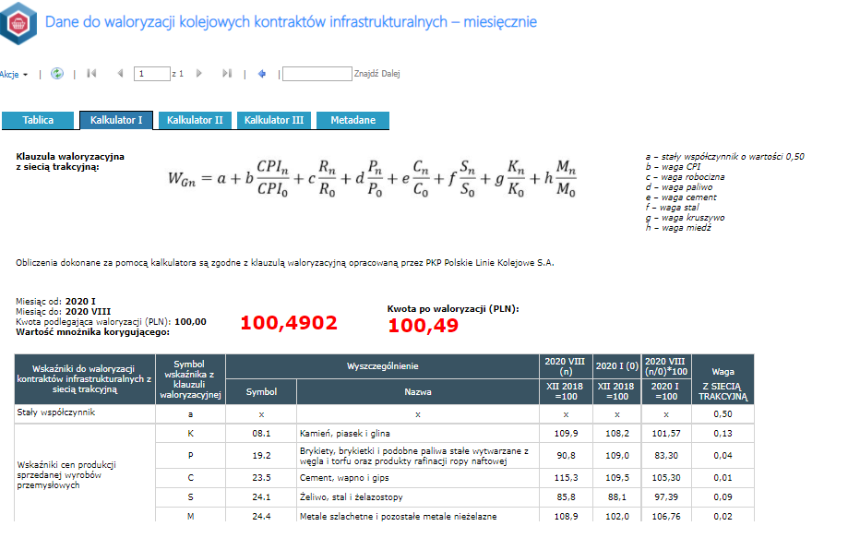
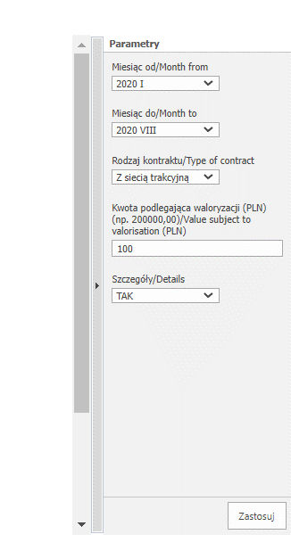
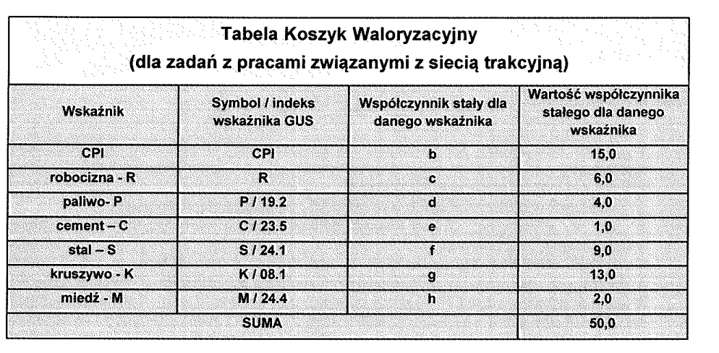

wskażnik | indeks/symbok | Waga wskażnika
CPI |  | 15
R |  | 6
paliwo | 19.2 | 4
cement | 23.5 | 1
stal | 24.10 | 9
kruszywo | 8.1 | 13
miedź | 24.40 | 2 | liczenia jest bajecznie proste 1. wybranie tablicy ze wskażnikami 2. wybranie z listy wskażnika (bok z ptaszkami) 3. przypisanie wagi dla wskażnika (suma musi być równa 50 można ją żąglować) 4. wybranie miesiące [n] - okres dla jakiego wsytawiana jest faktura 5. wybranie miesiąca odniesienia (tu jest dowolność) http://swaid.stat.gov.pl/Ceny_dashboards/Raporty_predefiniowane/RAP_DBD_CEN_45_2.aspx

 |  |  | dodatkowe założenia dodawanie tablic z kolejnymi wskaźnikami dodawanie dowolnego wskaźnika (miedz jest dla koleii w drogówne jej nie ma w energetyce też jest różnie)

